상품제안서
여행용 미니 하드 캐리어 스트랩2종 파우치 | 상품코드: F31092

 |  |  |  |  |  |  | 02-412-0044 | www.easy1.co.kr
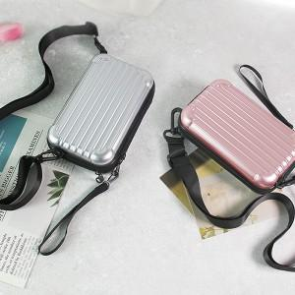

【상세/제작정보】 | <p><span style="font-size: 12pt;"><b>＊배송비 (1BOX 80개) 7000원(VAT별도)</b></span>&nbsp;</p>

【인쇄/포장옵션】 | 레이저, 에폭시 / 포장지포장

【공급단가】 | 수량 | 100~ | 300~ | 500~ | 1,000~ | 3,000~
*VAT별도 | 단가 | 5,040원 | 4,950원 | 4,830원 | 4,740원 | 4,620원

【상품 URL】 | https://dev.easy1.co.kr:443/src/goods_detail.php?gdno=31092

